Sheet1
区域名称 | 元素 | 配图 | 描述 | 类型 | 占用格子数
试用区域 | 靶子 | 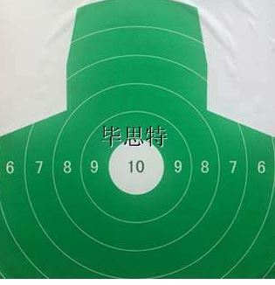 | 有一个支架上撑着这个靶子 | 阻碍物 | 1
修理区域 | 导弹修护 | 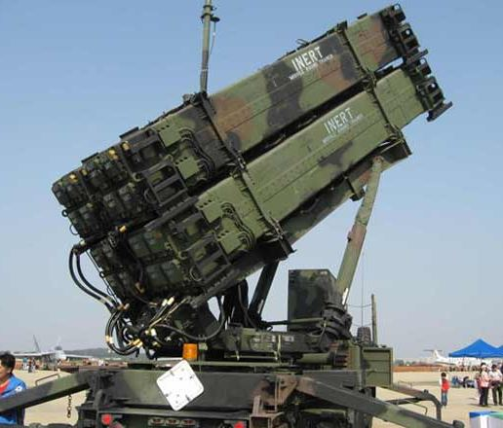 | 造型参考，画的破碎一点 | 阻碍物 | 3
制造线 | 熔炉 |  | 熔炉颜色造型参考 | 阻碍物 | 1
兵器存储室 | 导弹 | 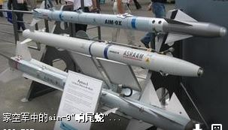 | 摆放在支架上 | 阻碍物 | 1
兵器存储室 | 枪支 | 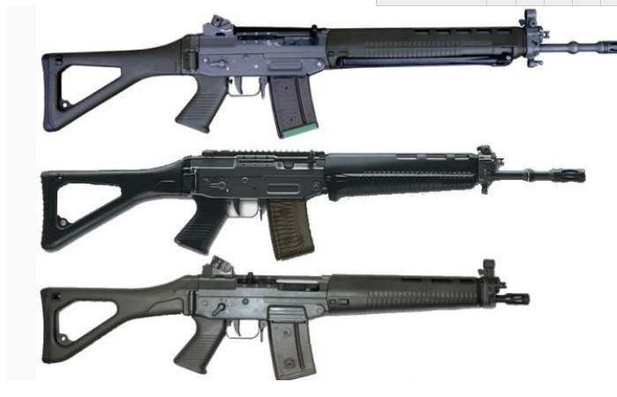 | 摆放在支架上 | 阻碍物 | 1
控制中心 | 控制台 | 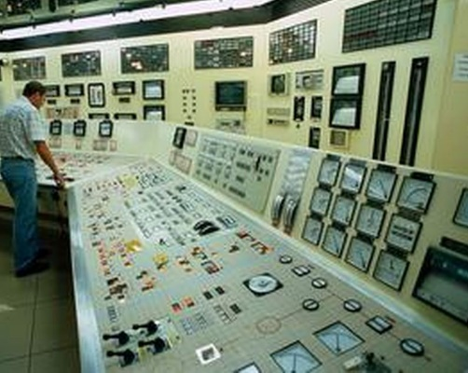 | 一个屏幕对应一个台子。 | 阻碍物 | 1
地面元素 | 弹壳 | 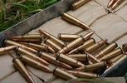 | 弹壳的两种形态 | 地面元素 | 0
地面元素 | 散落枪支 | 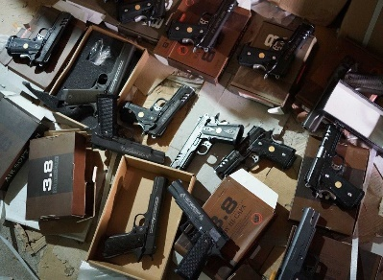 | 散落的手枪 | 地面元素 | 0
地面元素 | 散落手榴弹 | 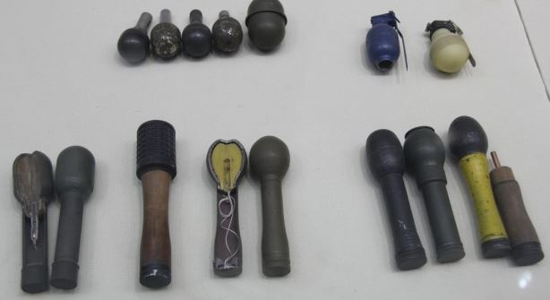 | 散落的手榴弹，造型参考 | 地面元素 | 0

